EP-1.0
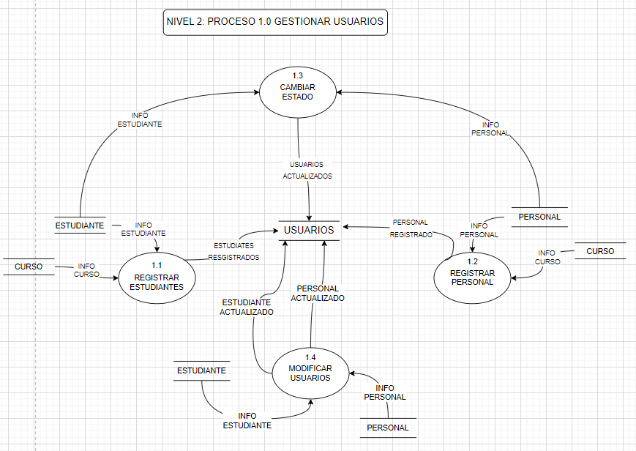
ID | 1.0
PROCESO: | Gestionar Usuarios
DESCRIPCIÓN: | Su objetivo es almacenar la información personal de los estudiantes y del personal del jardin infantil.
FLUJOS DE DATOS DE ORIGEN
FLUJO | ORIGEN | DESCRIPCIÓN
Registrar estudiantes | Proceso 1.1 | Contiene la informacion de los estudiantes y el curso para poder realizar el registro.
Registro personal | Proceso 1.2 | Contiene la informacion del personal y el curso para poder realizar el registro.
Cambair estado | Proceso 1.3 | Contiene la informacion del estudiante y personal para poder cambair el estado de los usuarios.
Modificar usuarios | Proceso 1.4 | Contiene la informacion del estudiante y personal para poder modificar/ actualizar los datos.
FLUJOS DE DATOS DESTINO
FLUJO | ORIGEN | DESCRICIÓN
Gestionar tramites | Proceso 2.0 | Informacion debidamiente actualizada, revisada y alamacenada que va para tramites.
RESUMEN LÓGICO
El jardin infantil almacenara en la aplicacion la informacion personal de los estudiantes y del personal, ademas de agregar, quitar o modificar a algun usuario que ya no pertenezca al jardin.

EP-2.0
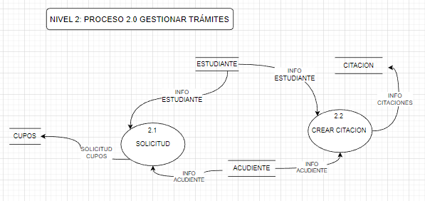
ID | 2.0
PROCESO: | Gestionar Tramites
DESCRIPCIÓN: | Su objetivo es almacenar la información personal y de contacto de los acudientes y estudiantes para solicitar los cupos para estudiantes nuevos y crear citaciones.
FLUJOS DE DATOS DE ORIGEN
FLUJO | ORIGEN | DESCRIPCIÓN
Solicitud | Proceso 2.1 | Contiene la informacion del estudiante y acudiente para solicitar un cupo.
Crear citacion | Proceso 2.2 | Contiene la informacion del estudiante y del acudiente para crear, modificar o eliminar una citacion.
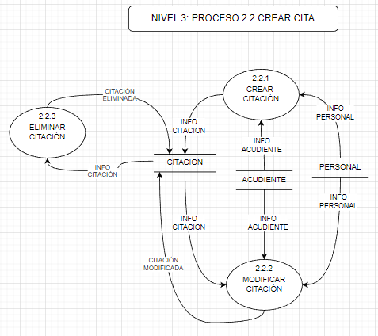
Crear citacion | Proceso 2.2.1 | Contiene la informacion del personal y de la acudiente para crear una citacion.
Modificar Citacion | Proceso 2.2.2 | Contiene la informacion de la citacion, acudiente y del personal para modificar (actualizar)la citacion.
Eliminar citacion | Proceso 2.2.3 | Contiene la informacion del personal, acudiente y de la citacion apra elimar la citacion.
FLUJOS DE DATOS DESTINO
FLUJO | ORIGEN | DESCRICIÓN

RESUMEN LÓGICO
La aplicación Hero Kids lleva la infomacion personal y contacto de los usuarios, para poder realizar el proceso dependiendo del tramite que deseea realizar, finalmente se almacena la solicitud en la base de datos de la aplicación.

EP-3.0
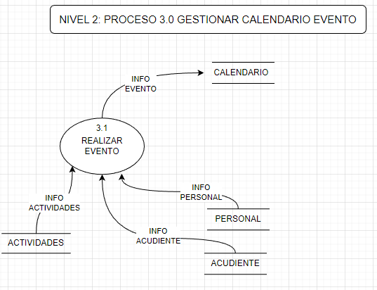
ID | 3.0
PROCESO: | Gestionar Calendario
DESCRIPCIÓN: | Su objetivo es mostrar los eventos que se realizaran en el jardin, con opciones para agendar cita con las directivas y citar a los acudientes.
FLUJOS DE DATOS DE ORIGEN
FLUJO | ORIGEN | DESCRIPCIÓN
Realizar eventos | Proceso 3.1 | Contiene la informacion del personal, acudientes y actividades para crear los eventos del jardin.
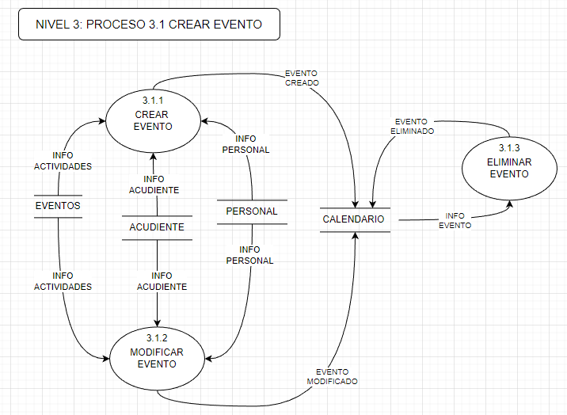
Crear eventos | Proceso 3.1.1 | Contiene la informacion de las proximas actividades, del personal y acudientes del jardin para crear nuevos eventos.
Modificar eventos | Proceso 3.1.2 | Contiene la informacion del acudiente,personal y actividades para modificar un evento programado.
Eliminar eventos | Proceso 3.1.3 | Contiene la informacion del evento que desea ser eliminado.
FLUJOS DE DATOS DESTINO
FLUJO | ORIGEN | DESCRICIÓN

RESUMEN LÓGICO
La aplicación Hero Kids mostrara los eventos que se realizaran en el jardin, con opciones para agendar citaciones con las directivas y acudientes.

